Sheet1
 | SMILES | Chirality
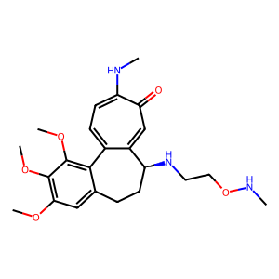 | COC1=C2C3=CC=C(NC)C(=O)C=C3[C@H1](CCC2=CC(OC)=C1OC)NCCONC | [(14, 'S')]
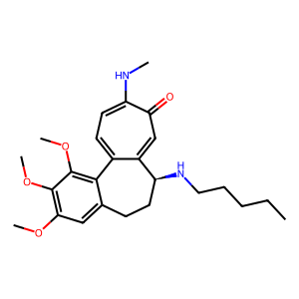 | COC1=C2C3=CC=C(NC)C(=O)C=C3[C@H1](CCC2=CC(OC)=C1OC)NCCCCC | [(14, 'S')]
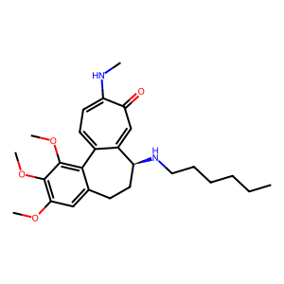 | COC1=C2C3=CC=C(NC)C(=O)C=C3[C@H1](CCC2=CC(OC)=C1OC)NCCCCCC | [(14, 'S')]
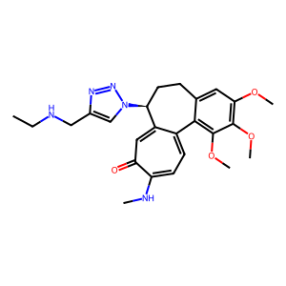 | COC1=C2C3=CC=C(NC)C(=O)C=C3[C@H1](CCC2=CC(OC)=C1OC)N4C=C(N=N4)CNCC | [(14, 'S')]
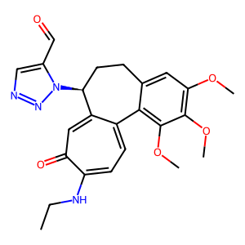 | O=CC1=CN=NN1[C@H1]2CCC3=CC(OC)=C(OC)C(OC)=C3C4=CC=C(C(=O)C=C42)NCC | [(7, 'S')]
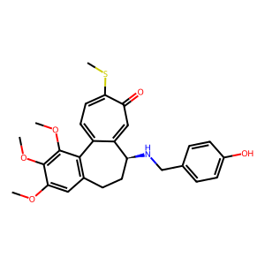 | OC1=CC=C(C=C1)CN[C@H1]2CCC3=C(C(OC)=C(OC)C(OC)=C3)C4=CC=C(SC)C(=O)C=C24 | [(9, 'S')]
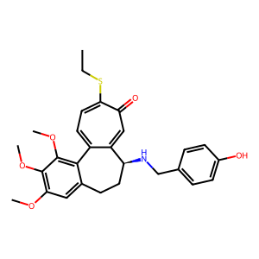 | OC1=CC=C(C=C1)CN[C@H1]2CCC3=CC(OC)=C(OC)C(OC)=C3C4=CC=C(C(C=C42)=O)SCC | [(9, 'S')]
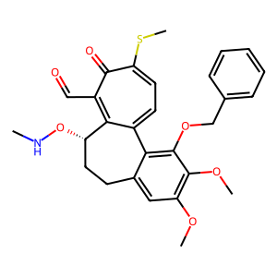 | O=CC1=C2[C@H1](CCC3=CC(OC)=C(OC)C(=C3C2=CC=C(SC)C1=O)OCC4=CC=CC=C4)ONC | [(4, 'S')]
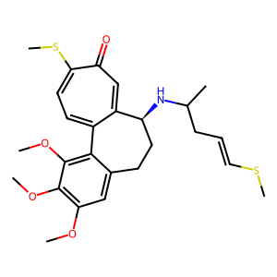 | C1=2[C@H1](CCC3=CC(OC)=C(OC)C(OC)=C3C1=CC=C(SC)C(=O)C=2)NC(C)CC=CSC | [(1, 'S')]
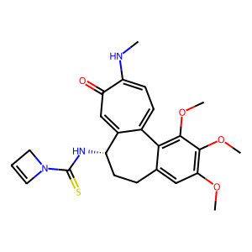 | C1N(C(=S)N[C@@H1]2C3=CC(C(NC)=CC=C3C4=C(OC)C(OC)=C(OC)C=C4CC2)=O)C=C1 | [(5, 'S')]
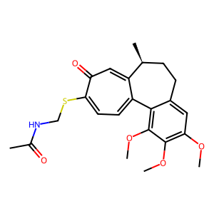 | C1=2[C@H1](CCC3=CC(OC)=C(OC)C(OC)=C3C1=CC=C(C(C=2)=O)SCNC(C)=O)C | [(1, 'S')]
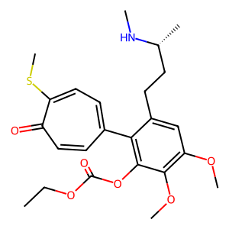 | C[C@H1](CCC1=CC(OC)=C(OC)C(OC(OCC)=O)=C1C2=CC=C(SC)C(=O)C=C2)NC | [(1, 'R')]
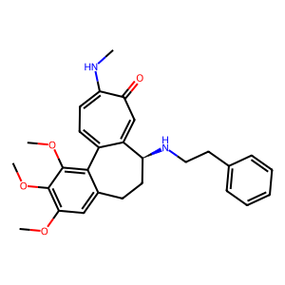 | COC1=C2C3=CC=C(NC)C(=O)C=C3[C@H1](CCC2=CC(OC)=C1OC)NCCC4=CC=CC=C4 | [(14, 'S')]
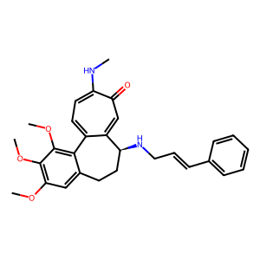 | COC1=C2C3=CC=C(NC)C(=O)C=C3[C@H1](CCC2=CC(OC)=C1OC)NC/C=C/C4=CC=CC=C4 | [(14, 'S')]
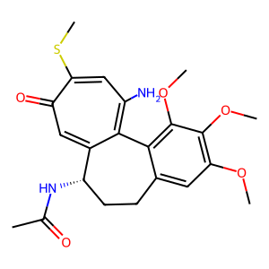 | CC(=O)N[C@H1]1CCC2=CC(OC)=C(OC)C(OC)=C2C=3C1=CC(=O)C(SC)=CC=3N | [(4, 'S')]
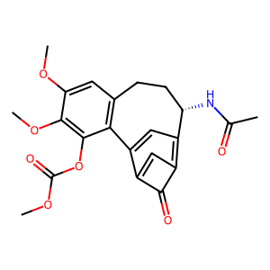 | C1=2C(=O)C(=C3C=C1C4=C(CC[C@@H1]3NC(C)=O)C=C(OC)C(OC)=C4OC(OC)=O)C=2 | [(11, 'S')]
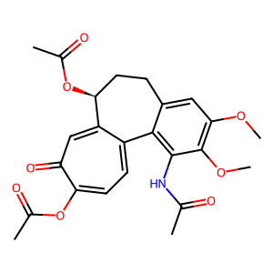 | CC(=O)OC1=CC=C2C3=C(C(OC)=C(C=C3CC[C@@H1](C2=CC1=O)OC(=O)C)OC)NC(=O)C | [(18, 'S')]
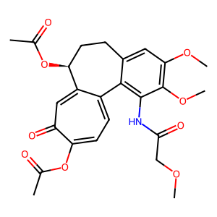 | CC(=O)OC1=CC=C2C3=C(C(OC)=C(C=C3CC[C@@H1](C2=CC1=O)OC(=O)C)OC)NC(=O)COC | [(18, 'S')]
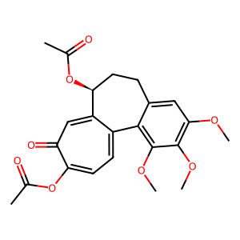 | CC(=O)OC1=CC=C2C3=C(C(OC)=C(C=C3CC[C@@H1](C2=CC1=O)OC(=O)C)OC)OC | [(18, 'S')]
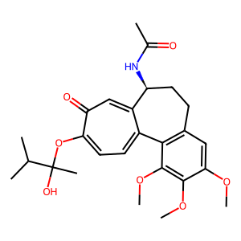 | CC(C)C(OC1=CC=C2C3=C(CC[C@@H1](C2=CC1=O)NC(C)=O)C=C(OC)C(OC)=C3OC)(O)C | [(13, 'S')]
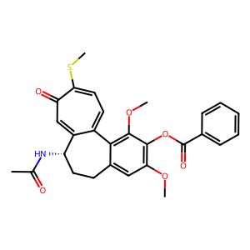 | CC(=O)N[C@@H1]1C2=CC(C(SC)=CC=C2C3=C(OC)C(=C(OC)C=C3CC1)OC(=O)C4=CC=CC=C4)=O | [(4, 'S')]
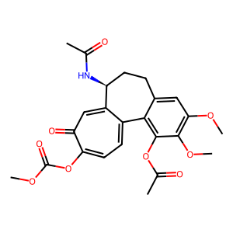 | O=C(OC)OC1=CC=C2C3=C(C(OC)=C(C=C3CC[C@@H1](C2=CC1=O)NC(=O)C)OC)OC(=O)C | [(19, 'S')]
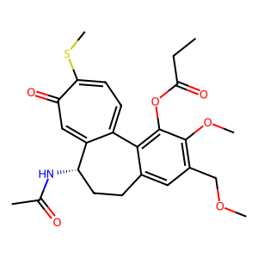 | O=C(C)N[C@H1]1CCC2=CC(=C(OC)C(=C2C=3C1=CC(C(SC)=CC=3)=O)OC(=O)CC)COC | [(4, 'S')]
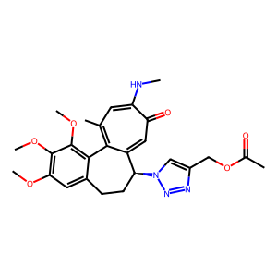 | CC(=O)OCC1=CN(N=N1)[C@H1]2CCC3=CC(OC)=C(OC)C(OC)=C3C=4C2=CC(=O)C(NC)=CC=4C | [(10, 'S')]
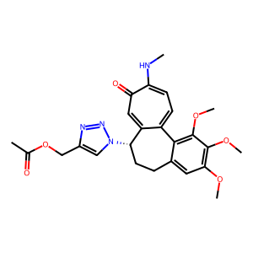 | CC(=O)OCC1=CN(N=N1)[C@H1]2CCC3=CC(OC)=C(OC)C(=C3C=4C2=CC(C(NC)=CC=4)=O)OC | [(10, 'S')]
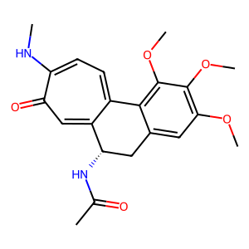 | CC(=O)N[C@@H1]1C2=CC(C(NC)=CC=C2C3=C(OC)C(OC)=C(OC)C=C3C1)=O | [(4, 'S')]
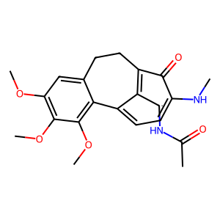 | CC(=O)N[C@@H1]C1=C2C(C(NC)=CC=C1C3=C(OC)C(OC)=C(OC)C=C3CC2)=O | No chiral center
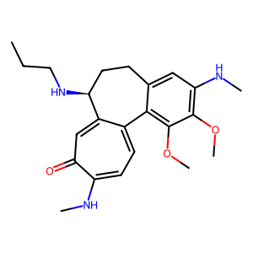 | COC1=C2C3=CC=C(NC)C(=O)C=C3[C@@H1](NCCC)CCC2=CC(=C1OC)NC | [(14, 'S')]
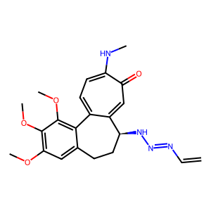 | COC1=C2C3=CC=C(NC)C(=O)C=C3[C@H1](CCC2=CC(OC)=C1OC)NN=NC=C | [(14, 'S')]
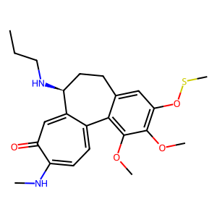 | COC1=C2C3=CC=C(NC)C(=O)C=C3[C@@H1](NCCC)CCC2=CC(=C1OC)OSC | [(14, 'S')]
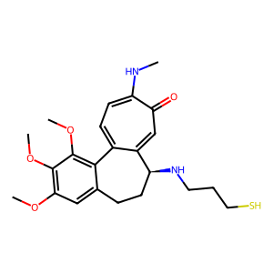 | COC1=C2C3=CC=C(NC)C(=O)C=C3[C@H1](CCC2=CC(=C1OC)OC)NCCCS | [(14, 'S')]
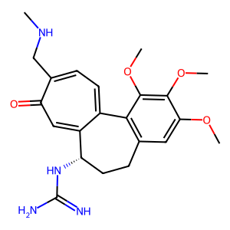 | COC1=C(OC)C(OC)=CC=2CC[C@H1](NC(=N)N)C3=CC(=O)C(=CC=C3C1=2)CNC | [(13, 'S')]
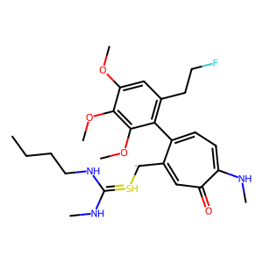 | CNC(NCCCC)=S[C@@H1]C1=CC(=O)C(NC)=CC=C1C2=C(C=C(OC)C(=C2OC)OC)CCF | No chiral center
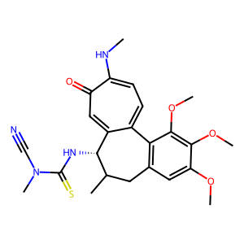 | CN(C(=S)N[C@@H1]1C2=CC(=O)C(NC)=CC=C2C3=C(C=C(OC)C(OC)=C3OC)CC1C)C#N | [(5, 'S')]
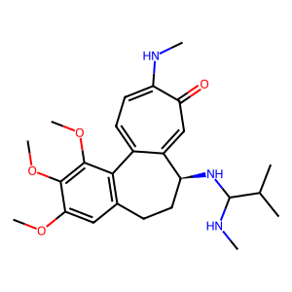 | CNC(C(C)C)N[C@@H1]1C=2C(C3=C(C=C(OC)C(OC)=C3OC)CC1)=CC=C(C(=O)C=2)NC | [(7, 'S')]
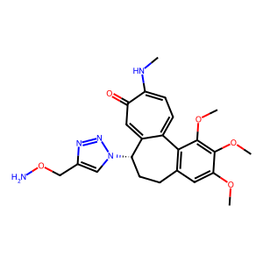 | COC1=C(OC)C(OC)=CC=2CC[C@@H1](C3=CC(=O)C(NC)=CC=C3C=21)N4C=C(N=N4)CON | [(13, 'S')]
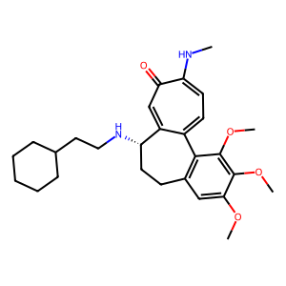 | COC1=C(OC)C(OC)=CC=2CC[C@@H1](C3=CC(=O)C(NC)=CC=C3C=21)NCCC4CCCCC4 | [(13, 'S')]
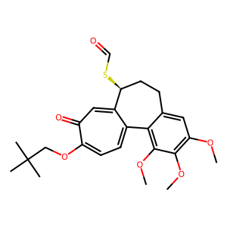 | CC(C)(C)COC1=CC=C2C3=C(OC)C(OC)=C(OC)C=C3CC[C@@H1](C2=CC1=O)SC=O | [(24, 'S')]
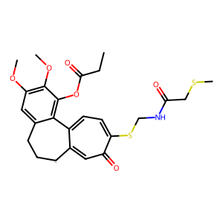 | C1=2[C@H1]CCC3=CC(OC)=C(OC)C(OC(CC)=O)=C3C1=CC=C(C(C=2)=O)SCNC(=O)CSC | No chiral center
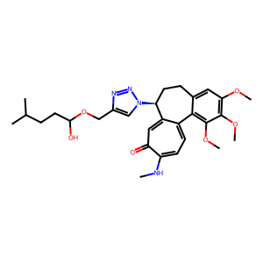 | OC(CCC(C)C)OCC1=CN(N=N1)[C@H1]2CCC3=CC(OC)=C(OC)C(OC)=C3C4=CC=C(NC)C(=O)C=C24 | [(14, 'S')]
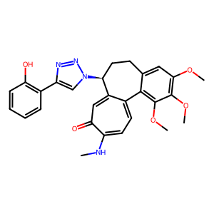 | OC1=C(C=CC=C1)C=2N=NN(C=2)[C@H1]3CCC4=CC(OC)=C(OC)C(OC)=C4C5=CC=C(NC)C(=O)C=C35 | [(12, 'S')]
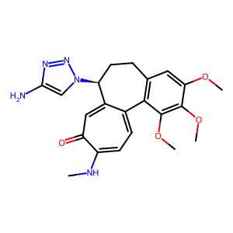 | NC1=CN(N=N1)[C@H1]2CCC3=C(C(OC)=C(OC)C(OC)=C3)C4=CC=C(NC)C(C=C24)=O | [(6, 'S')]
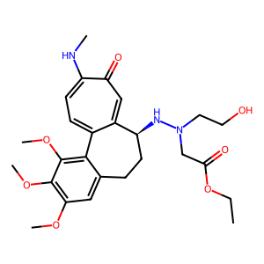 | O=C(OCC)CN(CCO)N[C@H1]1CCC2=CC(OC)=C(OC)C(OC)=C2C3=CC=C(NC)C(=O)C=C13 | [(11, 'S')]
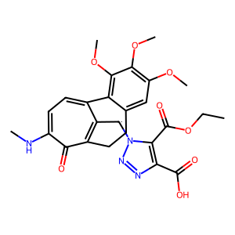 | O=C(C1=C(C(OCC)=O)N(N=N1)[C@@H1]C2=C3C(C(NC)=CC=C2C4=C(C(OC)=C(OC)C=C4CC3)OC)=O)O | No chiral center
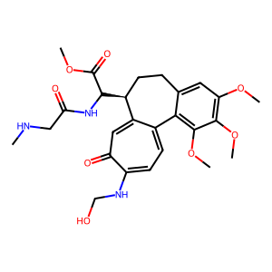 | C1=2[C@H1](CCC3=CC(OC)=C(OC)C(OC)=C3C1=CC=C(C(=O)C=2)NCO)C(C(OC)=O)NC(=O)CNC | [(1, 'S')]
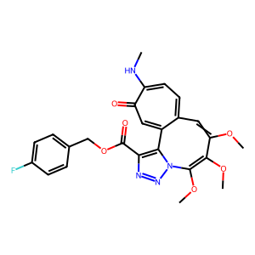 | C=12N(N=NC=1C(OCC3=CC=C(C=C3)F)=O)C(OC)=C(OC)C(OC)=CC4=CC=C(C(=O)C=C24)NC | No chiral center
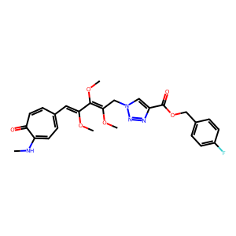 | C=1N(N=NC=1C(=O)OCC2=CC=C(C=C2)F)CC(OC)=C(OC)C(OC)=CC3=CC=C(NC)C(=O)C=C3 | No chiral center
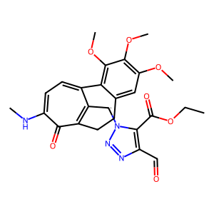 | O=CC1=C(C(OCC)=O)N(N=N1)[C@@H1]C2=C3C(C(NC)=CC=C2C4=C(C(OC)=C(OC)C=C4CC3)OC)=O | No chiral center
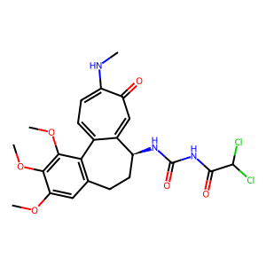 | O=C(C(Cl)Cl)NC(=O)N[C@H1]1CCC2=C(C(OC)=C(OC)C(OC)=C2)C3=CC=C(NC)C(=O)C=C13 | [(9, 'S')]
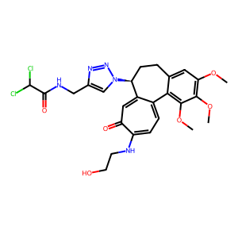 | O=C(C(Cl)Cl)NCC1=CN(N=N1)[C@H1]2CCC3=CC(OC)=C(OC)C(OC)=C3C4=CC=C(C(=O)C=C42)NCCO | [(12, 'S')]
 | O=C(C(Cl)Cl)NC(=O)N[C@H1]1CCC2=C(C(OC)=C(OC)C(OC)=C2)C3=CC=C(C(C=C31)=O)NCC(=O)OC | [(9, 'S')]
 | O=C(O)C=C(C(OCC)=O)N=NN[C@H1]1CCC2=CC(OC)=C(OC)C(OC)=C2C3=CC=C(NC)C(=O)C=C13 | [(13, 'S')]
 | O=C(O)C1=C(C(OCC)=O)N=NN1[C@H1]2CCC3=CC(OC)=C(OC)C(OC)=C3C4=CC=C(NC)C(=O)C=C24 | [(13, 'S')]
 | O=C(OCC)C1=CN(N=N1)[C@H1]2CCC3=CC(OC)=C(OC)C(=C3C4=CC=C(NC)C(C=C42)=O)OCC | [(10, 'S')]
 | O=C(O)C1=CN(N=N1)[C@H1]2CCC3=C(C(OC)=C(OC)C(OC)=C3)C4=CC=C(C(=O)C=C42)NCC | [(8, 'S')]
 | O=C(O)C1=C(C(OCC)=O)N=NN1[C@H1]CCC2=CC(OC)=C(OC)C(OC)=C2C3=CC=C(C(C=C3)=O)NC | No chiral center
 | CCCCCCCCCCCCCCCC(OCC1=CN(N=N1)[C@H1]C2CC3=CC(OC)=C(OC)C(OC)=C3C4=CC=C(C(=O)C=C24)NC)=O | No chiral center
 | OC(=O)C1=C(C(OCC)=O)N(N=N1)[C@H1]C2CC3=CC(OC)=C(OC)C(OC)=C3C4=CC=C(NC)C(=O)C=C42 | No chiral center
 | C1=C(OC)C=C(OC)C=C1CC[C@H1](C=CC(C(OC(C2=CC=CC=C2)=O)=CC=CC)=O)C | [(12, 'R')]
 | N(C)C(=O)NCCC(OCC1=CN(N=N1)[C@H1]CCC2=CC(OC)=C(OC)C(OC)=C2C3=CC=C(C(=O)C=C3)N)C=O | No chiral center
 | OC(=O)C=C(C(OCC)=O)N(NCCC)N[C@H1]1CCC2=CC(OC)=C(OC)C(OC)=C2C3=CC=C(NC)C(=O)C=C31 | [(16, 'S')]
 | C[C@H1](NCC)CC1=CC(C(NC)=CC=C1C2=C(C=C(OC)C(OC)=C2OCC3=CC=CC=C3)OSCC)=O | [(1, 'S')]
 | C=1C(C)(C)OC(=O)/N=C(/N[C@H1]2CCC3=C(C(OC)=C(OC)C(OC)=C3)C4=CC=C(NC)C(=O)C=C24)N=1 | [(10, 'S')]
 | N1=NN1[C@@H1]2C3=CC(C(NC)=CC=C3C4=C(C(OC)=C(OC)C=C4CC2)OC)=O | [(3, 'S')]
 | O=CC=CC=CC(NCC1=CN(N=N1)[C@H1]2CCC3=CC(OC)=C(OC)C(OC)=C3C4=CC=C(C(C=C24)=O)NC)=O | [(14, 'S')]
 | CN(N([C@@H1]1C2=CC(=O)C(NC)=CC=C2C3=CC(=C(OC)C=C3CC1)OC)O)CNC(=S)CCCCC | [(3, 'S')]
 | CC(C)C(=O)OCC1=CN(N=N1)[C@H1]2CCC3=CC(OC)=C(OC)C(OC)=C3C4=CC=C(NC)C(=O)C=C24 | [(12, 'S')]
 | N(C(C1=CC=NC=C1)=O)[C@@H1]2C=3C(C4=C(C(OC)=C(OC)C=C4CC2)OC)=CC=C(SC)C(=O)C=3 | [(9, 'S')]
 | N1(CCCC1)CN[C@H1]2CCC3=C(C(OC)=C(OC)C(OC)=C3)C4=CC=C(SC)C(=O)C=C24 | [(7, 'S')]
 | N1(CCCC1)C(=O)OC2=C(OC)C(OC3)=CC=C2C4=CC=C(SC)C(C=C4[C@@H1](NC(=O)C)CC3)=O | [(27, 'S')]
 | CNC=1C(=O)C=C2[C@H1](CCC3=CC(OC)=C(OC)C(OC)=C3C2=CC=1)NC4(C(=O)O)C=CN=N4 | [(7, 'S')]
 | CC(C)(C)OC(=O)NCCC(NCC=1N=NN(C=1)[C@H1]C2CC3=CC(OC)=C(OC)C(OC)=C3C4=CC=C(C(=O)C=C24)N)C=O | No chiral center
 | C1C(C)(C)OC/N=C(/N[C@H1]2CCC3=CC(OC)=C(OC)C(=C3C4=CC=C(NC)C(C=C42)=O)OC)N=N1 | [(9, 'S')]
 | CC(C)(C)OCNCCC(=O)NCC1=CN(N=N1)[C@H1]2CCC3=CC(OC)=C(OC)C(OC)=C3C4=CC=C(C(C=C24)=O)NC=O | [(18, 'S')]
 | C1C(C)(C)OC/N=C(/N[C@H1]2CCC3=CC(OC)=C(OC)C(=C3C4=CC=C(NC)C(C=C42)=O)OC)N1C | [(9, 'S')]
 | CC(C)(C)OC(=O)NCCC(OCC=1N=NN(C=1)[C@H1]C2CC3=CC(OC)=C(OC)C(OC)=C3C4=CC=C(C(=O)C=C24)NC)=O | No chiral center
 | CC(C)(C)OC(=O)NCCC(NCC=1N=NN(C=1)[C@H1]2CCC3=CC(OC)=C(OC)C(OC)=C3C4=CC=C(C(C=C24)=O)N)C=O | [(18, 'S')]
 | CNCCC1=CC=C(C=C1)NC(=O)N[C@H1]2CCC3=CC(OC)=C(OC)C(OC)=C3C4=CC=C(C(C=C24)=O)NC=O | [(14, 'S')]
 | CNCC(C1=CC=C(C=C1)NC(=O)N[C@@H1]2C3=CC(C(NC)=CC=C3C4=C(C(OC)=C(OC)C=C4CC2)OC)=O)OC | [(14, 'S')]
 | O=C(OC)OCC1=CN(N=N1)[C@H1]2CCC3=CC(OC)=C(OC)C(OC)=C3C4=CC=C(NC)C(=O)C=C24 | [(11, 'S')]
 | O=C(C(C)C)NC(=S)N[C@@H1]1C=2C(C3=C(C(OC)=C(OC)C=C3CC1)OC)=CC=C(NC)C(=O)C=2 | [(9, 'S')]
 | O=C(OCC)OCC=1N=NN(C=1)[C@H1]2CCC3=CC(OC)=C(OC)C(OC)=C3C4=CC=C(NC)C(=O)C=C24 | [(12, 'S')]
 | O=C(OCC)CN(CCO)C(=S)N[C@H1]1CCC2=CC(OC)=C(OC)C(OC)=C2C3=CC=C(NC)C(=O)C=C13 | [(13, 'S')]
 | CC(C)CNCC1=CN(N=N1)[C@H1]2CCC3=CC(OC)=C(OC)C(OC)=C3C4=CC=C(C(C=C24)=O)NC=O | [(11, 'S')]
 | CC(C)CNCC1=CN(N=N1)[C@H1]2CCC3=CC(OC)=C(OC)C(OC)=C3C4=CC=C(NC)C(=O)C=C24 | [(11, 'S')]
 | COCNCC1=CN(N=N1)[C@H1]2CCC3=CC(OC)=C(OC)C(OC)=C3C4=CC=C(C(C=C42)=O)NC=O | [(10, 'S')]
 | N(C(C)C)C(NCC1=CN(N=N1)[C@H1]2CCC3=CC(OC)=C(OC)C(OC)=C3C4=CC=C(NC)C(=O)C=C24)=O | [(12, 'S')]
 | N(C)C1=CC=C2C3=C(OC)C(OC)=C(OC)C=C3CC[C@@H1](C2=CC1=O)NC(C(=O)O)CCON=CCF | [(20, 'S')]
 | N(C(C(C)C)=O)C1=CN(N=N1)[C@H1]2CCC3=C(C(OC)=C(OC)C(OC)=C3)C4=CC=C(NC)C(=O)C=C24 | [(11, 'S')]
 | N(CCCCCCC=O)CC1=CN(N=N1)[C@H1]2CCC3=CC(OC)=C(OC)C(OC)=C3C4=CC=C(NC)C(=O)C=C24 | [(15, 'S')]
 | C1=C(C=CC(Cl)=C1)COC(=O)CN[C@@H1]2C=3C(C4=C(C(OC)=C(OC)C=C4CC2)OC)=CC=C(SC)C(=O)C=3 | [(13, 'S')]
 | N(C)C1=CC=C2C3=C(OC)C(OC)=C(OC)C=C3CC[C@@H1](C2=CC1=O)NC(C(=O)O)CCONC(=O)C=C | [(20, 'S')]
 | N(C)C1=CC=C2C3=C(OC)C(OC)=C(OC)C=C3CC[C@@H1](C2=CC1=O)NC(C(=O)O)CCONC(=O)CNC | [(20, 'S')]
 | N(C(C)C)CC(=O)OCC1=C2N(N=N1)[C@H1]CCC3=CC(OC)=C(OC)C(OC)=C3C4=CC=C(NC)C(C=C24)=O | No chiral center
 | CC(CC)N[C@@H1]1C2=CC(C(SC)=CC=C2C3=C(OC)C(OC)=C(C=C3CC1)OC)=O | [(5, 'S')]
 | CC(CC)N[C@@H1]C1=C2C(C(NC)=CC=C1C3=C(OC)C(OC)=C(OC)C=C3CC2)=O | No chiral center
 | COC1=C2C3=CC=C(NC)C(=O)C=C3[C@H1](CCC2=CC(OC)=C1OC)NCC4=CC=NS4C | [(14, 'S')]
 | N(C)C=1C(=O)C=C2[C@H1](CCC3=CC(OC)=C(OC)C(OC)=C3C2=CC=1N)C(C)CCSC | [(7, 'R')]
 | CNC=1C(C=C2[C@H1](CCC3=C(C(OC)=C(OC)C(OC)=C3)C2=CC=1)NC(C)C)=O | [(6, 'S')]
 | NN([C@H1]1CCC2=CC(OC)=C(OC)C(OC)=C2C3=CC=C(NC)C(=O)C=C13)C=O | [(2, 'S')]
 | OCCN(CC=C)C(=O)N[C@@H1]1C2=CC(C(NC)=CC=C2C3=C(OC)C(OC)=C(OC)C=C3CC1)=O | [(10, 'S')]
 | OCCN(CC=C)C(=S)N[C@H1]1CCC2=CC(OC)=C(OC)C(OC)=C2C3=CC=C(NC)C(=O)C=C13 | [(10, 'S')]
 | CNC(N(C)C)CN[C@H1]1CCC2=CC(OC)=C(C(OC)=C2C=3C1=CC(=O)C(=CC=3)NC)OC | [(8, 'S')]
 | NC(N(CC)OC)N[C@H1]1CCC2=CC(OC)=C(OC)C(OC)=C2C=3C1=CC(=O)C(=CC=3)NC | [(8, 'S')]
 | C1=2[C@H1](CCC3=CC(OC)=C(OC)C(OC)=C3C1=CC=C(SC)C(=O)C=2NC)C | [(1, 'S')]
 | C1=2[C@H1](CCC3=CC(OC)=C(OC)C(OC)=C3C1=CC=C(C(C=2)=O)SCN)C(=O)C | [(1, 'S')]
 | NC(=O)N[C@@H1]C1=C2C(C(NC)=CC=C1C3=C(OC)C(OC)=C(OC)C=C3CC2)=O | No chiral center
 | CC(C)NC(=O)N1[C@@H1]C2=CC(C(NC)=CC=C2C3=C(OC)C(OC)=C(OC)C=C3CC1)=O | No chiral center
 | CC(N)(CCO)[C@H1]1CCC2=CC(OC)=C(OC)C(OC)=C2C3=CC=C(SC)C(=O)C=C13 | [(6, 'S')]
 | CC(N)(CCO)[C@H1]1CCC2=CC(OC)=C(OC)C(OC)=C2C3=CC=C(C(C=C31)=O)NCC | [(6, 'S')]
 | C1[C@H1](NC(C)=O)C2=CC(C(NC)=CC=C2C3=C(OC)C(OC)=C(C=C3C1)OCNC)=O | [(1, 'S')]
 | C1[C@H1](NC(C)=O)C2=CC(C(SC)=CC=C2C3=C(OC)C(OC)=C(C=C3C1)OCNC)=O | [(1, 'S')]
 | C=C(N[C@H1]1CCC2=C(C(OC)=C(OC)C(OC)=C2)C3=CC=C(SC)C(C=C31)=O)C | [(3, 'S')]
 | CC(C)N(C(C)C)C(=O)N[C@@H1]C1=CC(C(NC)=CC=C1C2=C(OC)C(OC)=C(OC)C=C2CC)=O | No chiral center
 | C1C(C)NC1N[C@H1]2CCC3=CC(OC)=C(OC)C(OC)=C3C4=CC=C(C(=O)C=C42)NC=O | [(6, 'S')]
 | O=C(N[C@H1]1CCC2=CC(OC)=C(OC)C(OC)=C2C3=CC=C(NC)C(=O)C=C31)N(S)CC | [(3, 'S')]
 | O=C(N[C@H1]1CCC2=CC(OC)=C(OC)C(OC)=C2C3=CC=C(NC)C(=O)C=C13)CCOCC | [(3, 'S')]
 | COC1=C2C3=CC=C(NC)C(=O)C=C3[C@H1](CCC2=CC(OC)=C1OC)NC(=O)N(CCCCCl)O | [(14, 'S')]
 | COC=CC1=CC=C(NC)C(=O)C=C1[C@@H1](NC(=S)NC2=CC=CC=C2)Cl | [(14, 'S')]
 | N=1C(=CN(N=1)[C@H1]2CCC3=CC(OC)=C(OC)C(OC)=C3C4=CC=C(NC)C(=O)C=C42)C=O | [(5, 'S')]
 | C1=2[C@H1]CCC3=CC(OC)=C(OC)C(OC)=C3C1=CC=C(C(C=2)=O)SCNC(C)=O | No chiral center
 | N1([C@H1]2CCC3=C(C(OC)=C(OC)C(OC)=C3)C4=CC=C(NC)C(C=C24)=O)C=C1I | [(1, 'S')]
 | N1([C@H1]2CCC3=C(C(OC)=C(OC)C(OC)=C3)C4=CC=C(NC)C(C=C24)=O)C=C1OCC | [(1, 'S')]
 | N1C(OC)=C(C=C1)N[C@H1]2CCC3=C(C(OC)=C(OC)C(OC)=C3)C4=CC=C(SC)C(C=C42)=O | [(8, 'S')]
 | N(C(C)C)(C(C)C)C(=O)N1[C@H1]CCC2=C(C(OC)=C(OC)C(OC)=C2)C3=CC=C(NC)C(C=C31)=O | No chiral center
 | N(CCCC)CC1=CN(N=N1)[C@H1]2CCC3=CC(OC)=C(OC)C(OC)=C3C4=CC=C(NC)C(=O)C=C24 | [(11, 'S')]
 | NC(=S)N1[C@@H1]C2=CC(C(NC)=CC=C2C3=C(OC)C(OC)=C(OC)C=C3CC1)=O | No chiral center
 | C=C(CN[C@H1]1CCC2=CC(OC)=C(OC)C(OC)=C2C3=CC=C(NC)C(C=C13)=O)C=O | [(4, 'S')]
 | C1=C(N=NN1[C@H1]2CCC3=CC(OC)=C(OC)C(OC)=C3C4=CC=C(NC)C(=O)C=C24)C | [(5, 'S')]
 | C=CC=C(NC(=O)N[C@H1]1CCC2=CC(OC)=C(OC)C(OC)=C2C3=CC=C(NC)C(=O)C=C13)C | [(8, 'S')]
 | C[C@H1](CCC1=CC(OC)=C(OC)C(OC(OCC)=O)=C1C2=CC=C(SC)C(=O)C=C2)NCC | [(1, 'R')]
 | COCC(CN[C@@H1]1C=2C(C3=C(C(OC)=C(OC)C=C3CC1)OC)=CC=C(NC)C(C=2)=O)F | [(6, 'S')]
 | NC1=NN=NN1[C@@H1]2C=3C(C4=C(C(OC)=C(OC)C=C4CC2)OC)=CC=C(NC)C(C=3)=O | [(6, 'S')]
 | OCCN(CCO)C(=S)N1[C@@H1]C2=CC(C(NC)=CC=C2C3=C(OC)C(OC)=C(OC)C=C3CC1)=O | No chiral center
 | NC(C(OCC)=C)N[C@H1]1CCC2=CC(OC)=C(OC)C(OC)=C2C3=CC=C(NC)C(=O)C=C31 | [(8, 'S')]
 | N([C@H1]1CCC2=CC(OC)=C(OC)C(OC)=C2C3=CC=C(NC)C(C=C13)=O)=N | [(1, 'S')]
 | NC(CCC)N[C@@H1]1C2=CC(C(NC)=CC=C2C3=C(OC)C(OC)=C(OC)C=C3CC1)=O | [(6, 'S')]
 | N([C@H1]1CCC2=CC(OC)=C(OC)C(OC)=C2C3=CC=C(NC)C(C=C31)=O)=C | [(1, 'S')]
 | N([C@H1]1CCC2=CC(OC)=C(OC)C(OC)=C2C3=CC=C(NC)C(C=C13)=O)=CC | [(1, 'S')]
 | C1=2[C@H1](CCC3=C(C(OC)=C(OC)C(OC)=C3)C1=CC=C(C(C=2)=O)NCNCC(C)C)ONC | [(1, 'S')]
 | N(C)C=1C(=O)C=C2[C@H1](CCC3=C(C(OC)=C(OC)C(OC)=C3)C2=CC=1)N4C(C(=O)O)=C(N=N4)C(=O)N | [(7, 'S')]
 | N(CCCC)CNCC1=CN(N=N1)[C@H1]2CCC3=CC(OC)=C(OC)C(OC)=C3C4=CC=C(NC)C(=O)C=C24 | [(13, 'S')]
 | N(C)C=1C(=O)C=C2[C@H1](CCC3=C(C(OC)=C(OC)C(OC)=C3)C2=CC=1)NC(C(=O)O)=C(COCC)C=O | [(7, 'S')]
 | OC(\N[C@H1]1CCC2=CC(OC)=C(OC)C(OC)=C2C3=CC=C(C(C=C31)=O)NCNC(C)C)=O | [(3, 'S')]
 | N1=CC=C(C=C1)C(NCC=2N=NN(C=2)[C@H1]3CCC4=CC(OC)=C(OC)C(OC)=C4C5=CC=C(C(C=C53)=O)N)C=O | [(14, 'S')]
 | OCC(C)=C1C([C@H1](CCC2=CC(OC)=C(OC)C(OC)=C12)NC(NC3=CC=C(C=C3)F)=O)PNC=O | [(6, 'S')]
 | N1=CC=C(C=C1)C(NCC=2N=NN(C=2)[C@@H1]3C4=CCC(NC)=CC=C4C5=C(OC)C(OC)=C(OC)C=C5CC3)=O | [(14, 'S')]
 | CC(C)(C)OC(=O)/N=C(/N[C@H1]1CCC2=C(C(OC)=C(OC)C(OC)=C2)C3=CC=C(NC)C(C=C13)=O)N=N | [(10, 'S')]
 | CC(C)(C)OC(=O)NCCCNCC1=CN(N=N1)[C@H1]2CCC3=CC(OC)=C(OC)C(OC)=C3C4=CC=C(NC)C(=O)C=C42 | [(18, 'S')]
 | COC1=C2C3=CC=C(NC)C(=O)C=C3[C@H1](CCC2=CC(OC)=C1OC)NCCCCCCSC | [(14, 'S')]
 | C=C(CO)CN[C@H1]1CCC2=CC(OC)=C(OC)C(OC)=C2C3=CC=C(SC)C(=O)C=C31 | [(6, 'S')]
 | CC(C)CN[C@H1]1CCC2=CC(OC)=C(OC)C(OC)=C2C3=CC=C(C(C=C31)=O)SCC | [(5, 'S')]
 | CC(C)CCN[C@H1]1CCC2=CC(OC)=C(OC)C(OC)=C2C3=CC=C(C(C=C13)=O)SCC | [(6, 'S')]
 | CC(C)CCN[C@H1]C1CC2=CC(OC)=C(OC)C(OC)=C2C3=CC=C(SC)C(C=C31)=O | No chiral center
 | N=1NC=1[C@@H1]2C3=CC(C(NC)=CC=C3C4=C(C=C(OC)C(=C4OC)OC)CC2)=O | [(3, 'S')]
 | COC1=C2C3=CC=C(NC)C(=O)C=C3[C@H1](CCC2=CC(OC)=C1OC)NCC(C)C | [(14, 'S')]
 | COC1=C(OC)C(OC)=CC=2CC[C@@H1](C3=CC(C(=CC=C3C1=2)SC)=O)NCCC(C)CC | [(13, 'S')]
 | C12=CC(C(NC)=CC=C1C3=C(C=C(OC)C(OC)=C3OC)CC[C@@H1]2NCC=4SC=CC=4OC)=O | [(23, 'S')]
 | O=CC1=CN=NN1[C@H1]2CCC3=CC(OC)=C(OC)C(OC)=C3C4=CC=C(C(C=C24)=O)NCCC | [(7, 'S')]
 | C1=CN=CC=C1CN[C@H1]2CCC3=CC(OC)=C(OC)C(OC)=C3C4=CC=C(C(C=C42)=O)SCC(=O)C | [(8, 'S')]
 | C1=CN=CC=C1CN[C@H1]2CCC3=CC(OC)=C(OC)C(OC)=C3C4=CC=C(C(C=C42)=O)SCC | [(8, 'S')]
 | C=C1N=CC(C)N1CN[C@H1]2CCC3=C(C(OC)=C(OC)C(OC)=C3)C4=CC=C(C(C=C24)=O)NC | [(9, 'S')]
 | CNCC(C)OC(=O)N[C@H1]1CCC2=C(C(OC)=C(OC)C(OC)=C2)C3=CC=C(C(=O)C=C31)NCF | [(9, 'S')]
 | C=CC=C(CCN[C@H1]1CCC2=CC(OC)=C(OC)C(OC)=C2C3=CC=C(SC)C(C=C31)=O)OC | [(7, 'S')]
 | C1COC1(OC2=CC=C3C4=C(OC)C(OC)=C(OC)C=C4CC[C@@H1](C3=CC2=O)SC(C)=O)SC | [(23, 'S')]
 | O=C(OC1=C2C(CC[C@H1](NC(=O)C)C3=CC(C(SC)=CC=C32)=O)=CC(OC)=C1OC)SCC | [(8, 'S')]
 | O=C1C=CC=C2C([C@H1](CCC3=CC(OC)=C(OC)C(OC)=C32)NC(C)=O)=C1SC | [(7, 'S')]
 | C1=CC=C(C=C1)CN[C@H1]2CCC3=CC(OC)=C(OC)C(OC)=C3C4=CC=C(C(C=C42)=O)SCC | [(8, 'S')]
 | CC=CCCCN[C@H1]1CCC2=CC(OC)=C(OC)C(OC)=C2C3=CC=C(SC)C(C=C13)=O | [(7, 'S')]
 | OC1=C(C=CC=C1)CN2[C@H1]CCC3=CC(OC)=C(OC)C(OC)=C3C4=CC=C(SC)C(C=C24)=O | No chiral center
 | COC1=C2C3=CC=C(NC)C(=O)C=C3[C@H1](CCC2=CC(OC)=C1OC)NCCCCCCCCSC | [(14, 'S')]
 | COC1=CC=2CC[C@@H1](C=3C(C=2C(=C1OC)OC)=CC=C(NC)C(=O)C=3)NC(=O)CNC | [(7, 'S')]
 | CSC1=CC=C2C(=CC1=O)[C@H1](CCC3=CC(OC)=C(OC)C(=C23)O)CNC(=O)C | [(10, 'S')]
 | C1=C2[C@H1](CCC3=C(C(OC)=C(C(=C3)OC)OC)C2=CC=C(C1=O)NC)NC | [(2, 'S')]
 | CC(=O)OC1=CC=C2C3=C(C(OC)=C(C=C3CC[C@@H1](C2=CC1=O)NC(=O)CO)CO)C | [(18, 'S')]
 | CC(=O)OC=1C(=O)C=C2C(=CC=1)C3=C(OC)C(OC)=C(C=C3CC[C@@H1]2NC(C)=O)C(=O)C | [(24, 'S')]
 | CC(=O)OC1=CC=C2C3=C(C(OC)=C(C=C3CC[C@@H1](C2=CC1=O)NC(=O)C)OC)OC(=O)C | [(18, 'S')]
 | CCC(=O)OC1=CC=C2C3=C(C(OC)=C(C=C3CC[C@@H1](C2=CC1=O)OC(=O)C)OC)OC | [(19, 'S')]
 | CCC(=O)N[C@H1]1CCC2=CC(=C(OC)C(OC)=C2C=3C1=CC(=O)C(=CC=3)OC(OC)=O)OC | [(5, 'S')]
 | CC(C)C(OC1=CC=C2C3=C(CC[C@@H1](C2=CC1=O)NC(C)=O)C=C(OC)C(OC)=C3OC)(O)C=O | [(13, 'S')]
 | CC(C)C(OC1=CC=C2C3=C(CC[C@@H1](C2=CC1=O)NC(C)=O)C=C(OC)C(OC)=C3OC=O)C | [(13, 'S')]
 | CC(C)C(=O)OC1=CC=C2C3=C(C(OC)=C(C=C3CC[C@@H1](C2=CC1=O)NC(C)=O)OC)OC(=O)C | [(20, 'S')]
 | CC(C)C(OC1=CC=C2C3=C(C=C(OC)C(OC)=C3OC)CC[C@@H1](C2=CC1=O)NC(=O)CC)(O)C | [(23, 'S')]
 | CC(=O)OCC1=CN(N=N1)[C@H1]2CCC3=CC(OC)=C(OC)C(OC)=C3C=4C2=CC(=O)C(=CC=4)NCC | [(10, 'S')]
 | C1=C(C2=C(OC)C(OC)=C1OC(=O)CCC)C[C@@H1](C3=CC(=O)C(SC)=CC=C32)NC(C)=O | [(17, 'S')]
 | CC(=O)N[C@H1]1CCC2=CC(OC)=C(OC)C(=C2C3=CC=C(C(C=C31)=O)OCC4=CC=CC=C4)OOC | [(4, 'S')]
 | O=C(C)N[C@H1]1CCC2=CC(=C(OC)C(=C2C=3C1=CC(C(=CC=3)OC(=O)OC)=O)CN)C(=O)COCC | [(4, 'S')]
 | C=12C(=O)C(=CC=C3C=1[C@H1](CCC4=CC(OC)=C(OC)C(OC)=C34)NC(C)=O)C2 | [(8, 'S')]
 | CCC(=O)N[C@H1]1CCC2=C(C(OC)=C(C(OC)=C2)OC)C=3C1=CC(C(SC)=CC=3)=O | [(5, 'S')]
 | CCC(=O)N[C@H1]1CCC2=CC(OC)=C(C(OC)=C2C=3C1=CC(=O)C(=CC=3)SC)OC(=O)OCC | [(5, 'S')]
 | CC=1C(=CC(C(=CC=1)SC)=O)[C@H1](CCC2=CC(OC)=C(OC)C(=C2)OC)NC(=O)C | [(11, 'S')]
 | CC(C)COCCN[C@H1]1CCC2=CC(OC)=C(C(=C2C=3C1=CC(C(=CC=3)SC)=O)OC)OC(=O)C | [(8, 'S')]
 | CC(C)CCN[C@H1]1CCC2=C(C3=CC=C(SC)C(C=C31)=O)C(=C(C(OC)=C2)OC)OCCC | [(6, 'S')]
 | CC(C)CCN[C@H1]1CCC2=C(C3=CC=C(SC)C(C=C31)=O)C(=C(C(OC)=C2)OC)OC(=O)C | [(6, 'S')]
 | C1=C(OC)C(=C(OC)C2=C1CC[C@H1](NC(=O)C)C=3C2=CC=C(OC(=O)OC)C(C=3)=O)C | [(12, 'S')]
 | O=C(C)N[C@H1]1CCC2=CC(OC)=C(C(OC)=C2C3=CC=C(C(=O)C=C13)OCCC)OOC | [(4, 'S')]
 | O=C(N(C)C)NC1=CC=C2C3=C(OC)C(=C(OC)C=C3CC[C@@H1](C2=CC1=O)NCC)OOC | [(22, 'S')]
 | O=C(N)N[C@H1]1CCC2=CC(OC)=C(C(OC)=C2C=3C1=CC(C(OC(=O)C)=CC=3)=O)OC | [(4, 'S')]
 | O=C(C)N[C@H1]1CCC2=CC(OC)=C(C(OC)=C2C3=CC=C(C(=O)C=C31)OC(=O)O)CCOC | [(4, 'S')]
 | CC(=O)N1[C@H1]CCC2=CC(OC)=C(OC)C(OC)=C2C3=CC=C(NC)C(C=C31)=O | No chiral center
 | COC1=C2C3=CC=C(NC)C(=O)C=C3[C@H1](CCC2=CC(OC)=C1OC)NO | [(14, 'S')]
 | C1[C@@H1](C2=CC(=O)C(NC)=CC=C2C3=C(C=C(OC)C(=C3OC)OC)C1)NCCSC | [(1, 'S')]
 | CNC(C(C)O)N([C@H1]1CCC2=CC(=C(OC)C(OC)=C2C=3C1=CC(=O)C(=CC=3)NC)OCC)C | [(7, 'S')]
 | CNC(C(C)O)N[C@@H1]1C=2C(C3=C(C=C(OC)C(OC)=C3OC)CC1)=CC=C(C(=O)C=2)NC | [(7, 'S')]
 | CNC(=S)N[C@@H1]1C2=CC(=O)C(NC)=CC=C2C3=C(OC)C(=C(C=C3CC1)OC)OCO | [(5, 'S')]
 | N([C@H1]1CCC2=C(C3=CC=C(C(C=C13)=O)NC)C(OC)=C(OC)C(OC)=C2)N=N | [(1, 'S')]
 | C12=CC(C(NC)=CC=C1C3=C(C=C(C(OC)=C3OC)OC)CC[C@@H1]2NCCCCCCCCCCF)=O | [(23, 'S')]
 | COC1=C(OC)C(OC)=CC=2CC[C@@H1](C3=CC(=O)C(NC)=CC=C3C=21)NCCC4=CC=CC=C4NC | [(13, 'S')]
 | COC1=C(OC)C(OC)=CC=2CC[C@@H1](C3=CC(=O)C(NC)=CC=C3C=21)N4C=C(N=N4)CCONC | [(13, 'S')]
 | CN(C(=S)N[C@@H1]1C2=CC(=O)C(NC)=CC=C2C3=C(C(=C(OC)C=C3CC1)OC)OC)CC#N | [(5, 'S')]
 | CC(C)(C)OC1=CN(N=N1)[C@H1]C2CC3=CC(OC)=C(OC)C(OC)=C3C4=CC=C(NC)C(=O)C=C42 | No chiral center
 | CC(C)CCCCCCN[C@@H1]1C2=CC(C(SC)=CC=C2C3=C(C(OC)=C(OC)C=C3CC1)OC)=O | [(10, 'S')]
 | CC(C)(C)C(=O)N[C@@H1]1C=2C(C3=C(C(OC)=C(OC)C=C3CC1)OC)=CC=C(NC)C(=O)C=2 | [(7, 'S')]
 | OC(CCC(C)C)OCC1=CN(N=N1)[C@H1]CCC2=CC(OC)=C(OC)C(OC)=C2C3=CC=C(C(=O)C=C3)NC | No chiral center
 | O=C(NCC1=CC=CC=C1Cl)N[C@H1]2CCC3=C(C(OC)=C(OC)C(OC)=C3)C4=CC=C(NC)C(=O)C=C24 | [(12, 'S')]
 | N([C@H1]1CCC2=C(C(OC)=C(OC)C(OC)=C2)C3=CC=C(NC)C(C=C13)=O)C(O)=O | [(1, 'S')]
 | O=CC=CCC=CNNC(N[C@H1]1CCC2=CC(OC)=C(OC)C(OC)=C2C3=CC=C(NC)C(=O)C=C13)=O | [(11, 'S')]
 | OC1=C(C=CC=C1)C=2N=NN(C=2)[C@H1]C3CC4=CC(OC)=C(OC)C(OC)=C4C5=CC=C(NC)C(=O)C=C53 | No chiral center
 | OC1=C(C=CC=C1)C=2N=NN(C=2)[C@H1]CCC3=CC(OC)=C(OC)C(OC)=C3C4=CC=C(NC)C(=O)C=C4 | No chiral center
 | C1[C@@H1](C2=CC(=O)C(NC)=CC=C2C3=C(C(=C(OC)C=C3C1)OC)OC)N4C=C(N=N4)COC | [(1, 'S')]
 | O=C(OC(C)(C)C)N[C@H1]1CCC2=C(C(OC)=C(OC)C(OC)=C2)C3=CC=C(NC)C(=O)C=C13 | [(8, 'S')]
 | O=C(OCC)CN(OCC)C[C@@H1]1C2=CC(C(NC)=CC=C2C3=C(C(OC)=C(OC)C=C3CC1)OC)=O | [(11, 'S')]
 | O=C(C)OC1=CN(N=N1)[C@H1]2CCC3=CC(OC)=C(OC)C(OC)=C3C4=CC=C(NC)C(=O)C=C24 | [(9, 'S')]
 | O=C(OCC)CN(CCC)C[C@H1]C1CC2=CC(OC)=C(OC)C(OC)=C2C3=CC=C(SC)C(=O)C=C31 | No chiral center
 | O=C(C(Cl)Cl)NC(=O)N[C@H1]1CCC2=C(C(OC)=C(OC)C(OC)=C2)C3=CC=C(C(C=C31)=O)NCN(O)CCC=O | [(9, 'S')]
 | O=C(C(Cl)Cl)NC(=O)N[C@H1]1CCC2=C(C(OC)=C(OC)C(OC)=C2)C3=CC=C(C(C=C31)=O)NCC4=CC=CC=C4 | [(9, 'S')]
 | O=C(OCCC)OCC1=CN(N=N1)[C@H1]2CCC3=CC(OC)=C(OC)C(OC)=C3C4=CC=C(C(=O)C=C24)NCCO | [(13, 'S')]
 | O=C(OCCC)OCC1=CN(N=N1)[C@H1]2CCC3=CC(OC)=C(OC)C(OC)=C3C4=CC=C(C(=O)C=C42)NCC(=O)C | [(13, 'S')]
 | O=C(OCC=C)NCC1=CN(N=N1)[C@H1]2CCC3=CC(OC)=C(OC)C(OC)=C3C4=CC=C(C(=O)C=C24)NCC(=O)C | [(13, 'S')]
 | O=C(C(Cl)Cl)NCC1=CN(N=N1)[C@H1]2CCC3=CC(OC)=C(OC)C(OC)=C3C4=CC=C(C(=O)C=C24)NCC(=O)C | [(12, 'S')]
 | O=C(C(Cl)Cl)NCC1=CN(N=N1)[C@H1]2CCC3=CC(OC)=C(OC)C(=C3C=4C2=CC(C(NC)=CC=4)=O)OCCCl | [(12, 'S')]
 | O=C(C)N[C@@H1]1CC(C2=C(C(OC)=C(OC)C=C2CC1)OCC3=CC=CC=C3)=O | [(4, 'S')]
 | O=C(C(Cl)Cl)NC(=O)N[C@H1]1CCC2=CC(OC)=C(OC)C(OC)=C2C3=CC=C(C(C=C31)=O)NCC(=O)O | [(9, 'S')]
 | O=C(OCC)C1=CN(N=N1)[C@H1]2CCC3=CC(OC)=C(OC)C(OC)=C3C4=CC=C(C(C=C24)=O)NCC(=O)C | [(10, 'S')]
 | O=C(O)CN(CCO)C(=O)N[C@H1]1CCC2=CC(OC)=C(OC)C(OC)=C2C3=CC=C(C(C=C13)=O)NCC | [(11, 'S')]
 | CC(C)OC(NCC1=CN(N=N1)[C@H1]2CCC3=CC(OC)=C(OC)C(OC)=C3C4=CC=CC(C=C24)=O)NC=O | [(12, 'S')]
 | COC(NCCCOCC1=CN(N=N1)[C@H1]2CCC3=CC(OC)=C(OC)C(=C3C4=CC=C(NC)C(C=C24)=O)OC=O)=O | [(14, 'S')]
 | C=1C(C)OC(=O)/N=C(/N[C@H1]2CCC3=C(C(OC)=C(OC)C(OC)=C3)C4=CC=C(NC)C(=O)C=C42)N=1 | [(9, 'S')]
 | C1=CN=CC=C1C2=CN(N=N2)[C@H1]3CCC4=C(C(OC)=C(OC)C(OC)=C4)C5=CC=C(C(=O)C=C35)NCO | [(11, 'S')]
 | COC=C(OC)C(OC)=CCCC[C@H1](N1C=C(N=N1)COC(=O)C2=CC=NC=C2)C3=CC(=O)C(=CC=C3CNCN)C | [(13, 'S')]
 | COC1=C(OC)C=CC=2CC[C@@H1](C3=CC(=O)C(NC)=CC=C3C1=2)N4C=C(N=N4)COCC5=CC=CC=C5OC | [(11, 'S')]
 | CC(C)(O)C=CN([C@H1]1CCC2=CC(OC)=C(OC)C(OC)=C2C3=CC=C(C(C=C13)=O)NC)O | [(7, 'S')]
 | C=12C(=CC(C(NC)=CC=1)=O)[C@H1](CCC3=CC(OC)=C(OC)C(=C32)OC)C(C)C=O | [(10, 'R')]
 | NC(=O)NCC1=CN(N=N1)[C@H1]2CCC3=CC(OC)=C(OC)C(OC)=C3C4=CC=C(NC)C(=O)C=C24 | [(10, 'S')]
 | C1=CC(OC)=CC=C1CN[C@H1]2CCC3=C(C(OC)=C(OC)C(OC)=C3)C=4C2=CC(C(=CC=4)NC)=O | [(10, 'S')]
 | N(C(C1=CC=CC=C1)=O)CCN[C@H1]2CCC3=CC(OC)=C(OC)C(OC)=C3C4=CC=C(C(C=C24)=O)SC | [(12, 'S')]
 | N=NC(=C(C(OCC)=O)N[C@H1]1CCC2=CC(OC)=C(OC)C(OC)=C2C3=CC=C(C(C=C13)=O)N)C | [(10, 'S')]
 | CNC=1C(=O)C=C2[C@H1](CCC3=C(C(OC)=C(OC)C(OC)=C3)C2=CC=1)NC(C(=O)O)=CN=CNC | [(7, 'S')]
 | NN(C=C(CNC(CCCCCl)=O)N=N)[C@H1]1CCC2=CC(OC)=C(OC)C(OC)=C2C3=CC=C(NC)C(=O)C=C31 | [(15, 'S')]
 | N=NC1=CN(N=N1)[C@H1]2CCC3=CC(OC)=C(OC)C(=C3C4=CC=C(NC)C(C=C42)=O)OC | [(7, 'S')]
 | CC(C)(C)OC(=O)NCCC(NCC=1N=NN(C=1)[C@H1]CCC2=CC(OC)=C(OC)C=C2C3=CC=C(NC)C(C=C3)=O)OC=O | No chiral center
 | CC(C)(C)OCNCCC(=O)NCC1=CN(N=N1)[C@H1]C2CC3=CC(OC)=C(OC)C(OC)=C3C4=CC=C(C(=O)C=C24)NC=O | No chiral center
 | C1(=CN(C(=O)OCC)N[C@@H1]2C=3C(C4=C(OC)C(OC)=C(OC)C=C4CC2)=CC=C(C(=O)C=3)NC)N=C1 | [(9, 'S')]
 | CC(C)(C)OCNCCC(=O)NCC1=CN(N=N1)[C@@H1]2C3=CC(C(NC)=CC=C3C4=C(CC2)C=C(OC)C(=C4OC)NC)=O | [(18, 'S')]
 | CC(C)(C)OC(=O)NCCC(OCC=1N=NN(C=1)[C@H1]CCC2=CC(OC)=C(OC)C(=C2C3=CC=C(NC)C(=O)C=C3)O)C=O | No chiral center
 | CC(C)OC(=O)/N=C(/N[C@H1]1CCC2=C(C(OC)=C(OC)C(OC)=C2)C3=CC=C(NC)C(=O)C=C13)N=N | [(9, 'S')]
 | C=1N(N=NC=1C(OCC)=O)[C@H1]2CCC3=C(C(OC)=C(OC)C(OC)=C3)C4=CC=C(C(=O)C=C42)NCOCC | [(10, 'S')]
 | O=CC=CN=NN[C@H1]1CCC2=C(C(OC)=C(OC)C(=C2)OC)C3=CC=C(NC)C(=O)C=C13 | [(7, 'S')]
 | C1=CN=CC=C1C(NCC2=CN(N=N2)[C@H1]3CCC4=CC(OC)=C(OC)C(=C4C5=CC=C(C(C=C53)=O)OC)OO)C | [(14, 'S')]
 | N=NN([C@H1]1CCC2=C(C(OC)=C(OC)C(OC)=C2)C3=CC=C(C(=O)C=C13)NC)C(=O)OCC | [(3, 'S')]
 | CN(N([C@@H1]1C2=CC(=O)C(NC)=CC=C2C3=CC(=C(OC)C=C3CC1)OC)O)CNC(=S)NCCCCC | [(3, 'S')]
 | CN(N([C@@H1]1C2=CC(=O)C(NC)=CC=C2C3=CC(=C(OC)C=C3CC1)OC)O)CNC(=S)CCCCCC | [(3, 'S')]
 | O=C(CC)OCC1=CN(N=N1)[C@H1]2CCC3=CC(OC)=C(OC)C(OC)=C3C4=CC=C(NC)C(=O)C=C24 | [(11, 'S')]
 | O=C(OC(C)(C)C)NCC=1N=NN(C=1)[C@H1]C2CC3=CC(OC)=C(OC)C(OC)=C3C4=CC=C(NC)C(=O)C=C42 | No chiral center
 | O=C(C(C)C)NCN[C@H1]1CCC2=CC(OC)=C(OC)C(OC)=C2C3=CC=C(NC)C(=O)C=C13 | [(8, 'S')]
 | O=C(OCC)C=1N(N=NC=1C(=O)O2)[C@H1]2NC(=S)N[C@H1]3CCC4=CC(OC)=C(OC)C(OC)=C4C=5C3=CC(C(=CC=5)NC)=O | [(13, 'R'), (18, 'S')]
 | CC(O)(C)CC(=O)OCC1=CN(N=N1)[C@H1]2CCC3=CC(OC)=C(OC)C(OC)=C3C=4C2=CC(C(=CC=4)NC)=O | [(14, 'S')]
 | CC(C)COC(NCC1=CN(N=N1)[C@H1]C2CC3=CC(OC)=C(OC)C(OC)=C3C4=CC=C(C(=O)C=C24)NC)=O | No chiral center
 | COCNCC1=CN(N=N1)[C@H1]2CCC3=CC(OC)=C(OC)C(OC)=C3C4=CC=C(NC)C(=O)C=C24 | [(10, 'S')]
 | CC(C)(C)OC(NCC=1N=NN(C=1)[C@H1]2CCC3=CC(OC)=C(OC)C(OC)=C3C4=CC=C(C(C=C24)=O)N)C=O | [(13, 'S')]
 | N(C)C1=CC=C2C3=C(OC)C(OC)=C(OC)C=C3CC[C@@H1](C2=CC1=O)NC(C(=O)O)CCONCOCNCOC | [(20, 'S')]
 | O=C(OCC)C1=C(C(OCC)=O)N=NN1[C@H1]CCC2=CC(OC)=C(OC)C(OC)=C2C3=CC=C(NC)C(C=C3)=O | No chiral center
 | N([C@H1]1CCC2=CC(OC)=C(OC)C(OC)=C2C3=CC=C(NC)C(C=C13)=O)C=CCOC(=O)CCCC=O | [(1, 'S')]
 | CC(CC)N[C@H1]C1CC2=CC(OC)=C(OC)C(OC)=C2C3=CC=C(C(C=C31)=O)NCC | No chiral center
 | CC(CC)N[C@H1]C1CC2=CC(OC)=C(OC)C(OC)=C2C3=CC=C(NC)C(=O)C=C31 | No chiral center
 | COC1=C2C3=CC=C(NC)C(=O)C=C3[C@@H1](NCC(CCC)C)CCC2=CC(OC)=C1OC | [(14, 'S')]
 | COC1=C2C3=CC=C(NC)C(=O)C=C3[C@H1](CCC2=CC(OC)=C1OC)NCC4=CC=NS4 | [(14, 'S')]
 | COC1=C2C3=CC=C(SC)C(=O)C=C3[C@H1](CCC2=CC(OC)=C1OC)NCCCCl | [(14, 'S')]
 | O(C1=C(OC)C=2C3=CC=C(SC)C(C=C3[C@H1](CCC=2C=C1OC)NC(C)CC=C)=O)C | [(15, 'S')]
 | C1=CN=CC=C1CN[C@H1]2CCC3=CC(OC)=C(OC)C(OC)=C3C4=CC=C(C(C=C24)=O)NCC | [(8, 'S')]
 | O=CC1=CN=NN1[C@H1]2CCC3=CC(OC)=C(OC)C(OC)=C3C4=CC=C(C(C=C42)=O)NC | [(7, 'S')]
 | NC(CCN[C@H1]1CCC2=CC(OC)=C(OC)C(OC)=C2C=3C1=CC(=O)C=CC=3)NCF | [(5, 'S')]
 | NC(N=C1C=CC2)=CC=C1C3=C(OC)C(OC)=C(OC)C=C3CC[C@@H1]2NC(N)=O | [(24, 'S')]
 | C=CC1=C(NC)C(OC)=C(OC)C=C1CC[C@H1](NC(C)=O)C2=CC(C(=CC=C2)NC)=O | [(16, 'S')]
 | CC(N)(CCO)[C@H1]1CCC2=CC(OC)=C(OC)C(OC)=C2C3=CC=C(NC)C(=O)C=C31 | [(6, 'S')]
 | N(NCCCCCl)[C@H1]1CCC2=CC(OC)=C(OC)C(OC)=C2C3=CC=C(NC)C(=O)C=C31 | [(7, 'S')]
 | N(C1=CC=C(C=C1)C)CN[C@H1]2CCC3=CC(OC)=C(OC)C(OC)=C3C=4C2=CC(C(NC)=CC=4)=O | [(10, 'S')]
 | N(C1=CC=C(C=C1)C)CN[C@H1]2CCC3=CC(OC)=C(OC)C(OC)=C3C=4C2=CC(C(=CC=4)SC)=O | [(10, 'S')]
 | CCN(CC)C(=O)N[C@H1]C1CC2=CC(OC)=C(OC)C(OC)=C2C3=CC=C(C(C=C31)=O)NC | No chiral center
 | CCN(CC)C(=O)N1[C@H1]CCC2=CC(OC)=C(OC)C(OC)=C2C3=CC=C(NC)C(C=C31)=O | No chiral center
 | CCN(CC)C(=O)N[C@H1]1CCC2=CC(OC)=C(OC)C(OC)=C2C3=CC=C(C(C=C31)=O)NCC | [(8, 'S')]
 | CC(C)COC1=C(OC)C(OC)=CC=2CC[C@H1](NC(=O)C)C3=CC(C(SC)=CC=C3C1=2)=O | [(16, 'S')]
 | C=C(C)CN(CCO)C(=S)N[C@H1]1CCC2=C(C(OC)=C(OC)C(OC)=C2)C3=CC=C(NC)C(C=C31)=O | [(11, 'S')]
 | CC(C)C(OC=C(C(OC)=CCCC[C@H1](NC(=O)C)C1=CC(C(SC)=CC=C1C)=O)C)=O | [(14, 'S')]
 | N([C@H1]1CCC2=CC(OC)=C(OC)C(OC)=C2C3=CC=C(NC)C(=O)C=C31)=C(Cl)C=C | [(1, 'S')]
 | O=C(N[C@H1]1CCC2=CC(OC)=C(OC)C(OC)=C2C3=CC=C(C(C=C31)=O)NCN)C4=CC=CC=C4 | [(3, 'S')]
 | O=C(N[C@@H1]1C2=CC(C(NC)=CC=C2C3=C(CC1)C=C(OC)C(OC)=C3OC)=O)N=N | [(3, 'S')]
 | N([C@H1]1CCC2=CC(OC)=C(OC)C(OC)=C2C3=CC=C(NC)C(C=C13)=O)CNC(=O)OCCONC | [(1, 'S')]
 | O=C(N[C@H1]1CCC2=CC(OC)=C(OC)C(OC)=C2C3=CC=C(NC)C(=O)C=C31)CCOC(=O)O | [(3, 'S')]
 | C1=CCC[C@H1](NC(=S)NC2=CC=C(C=C2)C(F)(F)F)CC(C1)=CC=C(NC)C(=O)COCOC | [(4, 'S')]
 | CNCC(O)(C)C1=CN(N=N1)[C@H1]2CCC3=CC(OC)=C(OC)C(OC)=C3C4=CC=C(C(=O)C=C24)NC | [(11, 'S')]
 | N1([C@H1]2CCC3=C(C(OC)=C(OC)C(OC)=C3)C4=CC=C(NC)C(C=C24)=O)C(O)=C1C | [(1, 'S')]
 | N([C@H1]1CCC2=C(C(OC)=C(OC)C(OC)=C2)C3=CC=C(NC)C(C=C13)=O)NC=CC=CCl | [(1, 'S')]
 | C1=C(O)C(OC)=CC(CN[C@H1]2CCC3=C(C(OC)=C(OC)C(OC)=C3)C4=CC=C(SC)C(=O)C=C42)=C1C | [(10, 'S')]
 | COCC(C)=C(C(OC)=CCCC[C@H1](NCC)C1=CC(C(SC)=CC=C1)=O)OC | [(13, 'S')]
 | C[C@H1](CCC1=CC(OC)=C(OC)C(OC)=C1C2=CC=C(C(=O)C=C2)NCN)CCO | [(1, 'R')]
 | NC(=O)N1[C@@H1]C2=CC(C(NC)=CC=C2C3=C(OC)C(OC)=C(OC)C=C3CC1)=O | No chiral center
 | NN(CCO)[C@@H1]1C2=CC(C(NC)=CC=C2C3=C(OC)C(OC)=C(C=C3CC1)OC)=O | [(5, 'S')]
 | C1=2[C@H1](CCC3=CC(OC)=C(OC)C(OC)=C3C1=CC=C(NC)C(=O)C=2NC)CO | [(1, 'S')]
 | NC(N=NCOCCC)C[C@H1]1C2=CC(C(NC)=CC=C2C3=C(CC1)C=C(OC)C(OC)=C3OC)=O | [(10, 'S')]
 | C1=2C(C3=C(OC)C(OC)=C(OC)C=C3CC[C@@H1]1NC(C)CC)=CC=C(NC)C(=O)C=2NC | [(16, 'S')]
 | C1=C(CN[C@H1]2CCC3=CC(OC)=C(OC)C(OC)=C3C4=CC=C(NC)C(=O)C=C42)C=NC=C1 | [(4, 'S')]
 | C1[C@H1](NC(NC2=CC=C(C=C2)F)=O)C3=CC(C(NC)=CC=C3C4=C(OC)C(OC)=CC=C4OCC1)=O | [(1, 'S')]
 | C1=CC(=CC=N1)CCN[C@@H1]2C3=CC(C(SC)=CC=C3C4=C(CC2)C=C(OC)C(OC)=C4OC)=O | [(9, 'S')]
 | C1=2[C@H1]CCC3=CC(OC)=C(OC)C(OC)=C3C1=CC=C(C(=O)C=2)NCNC(C)=O | No chiral center
 | CC=CC1=C(C=C(OC)C(OC)=C1OC(OCC)=O)CC[C@H1](NC(C)=O)C2=CC(C(SC)=CC=C2)=O | [(21, 'S')]
 | O=C1C=C2[C@H1](CCC3=C(C(OC)=C(OC)C(OC)=C3)C2=CC=C1SC)NC(N(C(C)C)C(Cl)=O)NC | [(4, 'S')]
 | O=C1C=C2[C@H1](CCC3=C(C(OC)=C(OC)C(OC)=C3)C2=CC=C1SC)NC(C(=O)OCC)=CNC | [(4, 'S')]
 | O=C1C=C2[C@H1](CCC3=C(C(OC)=C(OC)C(OC)=C3)C2=CC=C1SC)NC(C(C)C)=O | [(4, 'S')]
 | N1C=NN=NN1[C@H1]2CCC3=C(C(OC)=C(OC)C(OC)=C3)C4=CC=C(C(C=C42)=O)NCCC | [(6, 'S')]
 | CNC=1C(=O)C=C2[C@H1](CCC3=CC(OC)=C(OC)C(OC)=C3C2=CC=1N)C(C(C)C)=O | [(7, 'S')]
 | N([C@H1]1CCC2=CC(OC)=C(OC)C(OC)=C2C3=CC=C(NC)C(C=C31)=O)CCCCF | [(1, 'S')]
 | C[C@H1](CCC1=CC(OC)=C(OC)C(OC)=C1C2=CC=C(C(C=C2)=O)SC)NC/C=C/C3=CC=CC=C3 | [(1, 'R')]
 | N([C@H1]1CCC2=C(C(OC)=C(OC)C(OC)=C2)C3=CC=C(SC)C(C=C31)=O)CCCO | [(1, 'S')]
 | C=CC1=C(C(=O)OC=CC=C2C3=C(OC)C(OC)=C(OC)C=C3CC[C@H1](NC(C)=O)C2=C1SC)C | [(25, 'S')]
 | C=C1C2=C(C=C(OC)C(OC)=C2OC(OCC)=O)CC[C@H1](NC(C)=O)C3=CC(C(NC)=CC=C13)=O | [(20, 'S')]
 | CC=CC(N[C@H1]1CCC2=C(C(OC)=C(OC)C(OC)=C2)C3=CC=C(SC)C(C=C13)=O)CCOC | [(5, 'S')]
 | OC(=O)NCC1=CN(N=N1)[C@@H1]2C=3C(C4=C(C(OC)=C(OC)C=C4CC2)OC)=CC=C(NC)C(C=3)=O | [(10, 'S')]
 | N(C)C=1C(=O)C=C2[C@H1](CCC3=C(C(OC)=C(OC)C(OC)=C3)C2=CC=1)N4C(C(=O)O)=C(N=N4)C(=O)NNC | [(7, 'S')]
 | O=C(C=C(C(O1)CCCCCC1)CN=N)N[C@H1]2CCC3=CC(OC)=C(OC)C(OC)=C3C=4C2=CC(C(NC)=CC=4)=O | [(16, 'S')]
 | N([C@H1]1CCC2=C(C(OC)=C(OC)C(OC)=C2)C3=CC=C(NC)C(=O)C=C13)CNCC4=CC=C(C=C4)C=O | [(1, 'S')]
 | O=C(C=C(Cl)C=CN([C@H1]1CCC2=C(C(OC)=C(OC)C(OC)=C2)C3=CC=C(NC)C(C=C13)=O)OC(=O)CC)NC(OC4=CC=CC=C4)=O | [(8, 'S')]
 | CC(C)(C)OC(=O)/N=C(/N[C@H1]1CCC2=C(C(OC)=C(OC)C(OC)=C2)C3=CC=C(NC)C(C=C31)=O)NCOC(C)=O | [(10, 'S')]
 | CC(C)(C)OC(=O)/N=C(/N[C@H1]1CCC2=C(C(OC)=C(OC)C(OC)=C2)C3=CC=C(NC)C(C=C13)=O)NCOC(C)(F)F | [(10, 'S')]
 | C12=C3C(C4=C(OC)C(OC)=C(OC)C=C4CC[C@@H1]3NC(=O)N)=CC=C1NC=C2 | [(17, 'S')]

